상품제안서
엑스트라 볼트 고속충전 보조배터리 | 상품코드: S44481

 |  |  |  |  |  |  | 02-713-8555 | www.synergygift.co.kr
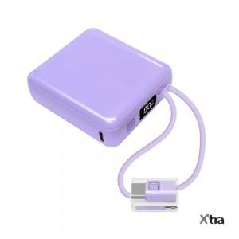 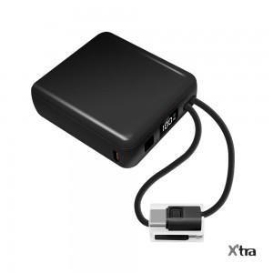 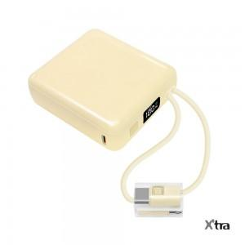

【상세/제작정보】

【인쇄/포장옵션】 | 실크, 풀칼라 / 포장지포장

【공급단가】 | 수량 | 30~ | 100~ | 300~ | 500~ | 1,000~
*VAT별도 | 라벤더 | 16,200원 | 14,700원 | 13,500원 | 12,800원 | 12,400원
 | 베이지 | 16,200원 | 14,700원 | 13,500원 | 12,800원 | 12,400원
 | 블랙 | 16,200원 | 14,700원 | 13,500원 | 12,800원 | 12,400원

【상품 URL】 | https://www.synergygift.co.kr:443/src/goods_detail.php?gdno=44481

